学籍管理系统部分缺陷报告
缺陷ID | 001
缺陷名称 | 拍照功能闪退
报告人 | 和东
日期 | 2014-11-8
状态 | 新建
优先级 | 一般
严重级 | 较严重
缺陷描述 | 点击拍照按钮时程序闪退
运行环境 | Win7
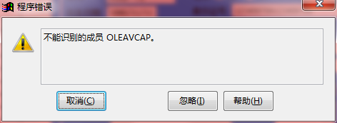 重现步骤 | 1.运行该学籍管理软件
 | 2.点击小学
 | 3.选择学校四川宣化小学
 | 4.选择学籍2013级
 | 5.点击菜单栏学籍管理
 | 6.点击拍照
 | 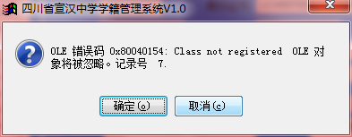
 | 7.确定

 | 8.忽略
预期结果 | 启动摄像头，出现拍照界面
实际结果 | 程序崩溃并退出

缺陷ID | 002
缺陷名称 | 数据为空插入学籍数据成功
报告人 | 和东
日期 | 2011-11-7
状态 | 新建
优先级 | 一般
严重级 | 一般
缺陷描述 | 添加学籍数据为空插入成功
运行环境 | Win7
重现步骤 | 1.运行该学籍管理软件
 | 2.点击小学
 | 3.选择学校四川宣化小学
 | 4.选择学籍2013级
 | 5.点击菜单栏学籍管理
 | 6.添加记录
 | 7.保存
预期结果 | 提示信息为空，插入失败
实际结果 | 插入成功

缺陷ID | 003
缺陷名称 | 高中的学籍管理界面能编辑小学、初中的学籍
报告人 | 和东
日期 | 2011-11-7
状态 | 新建
优先级 | 一般
严重级 | 严重
缺陷描述 | 高中的学籍管理界面能编辑小学、初中的学籍
运行环境 | 1.运行该学籍管理软件
重现步骤 | 2.点击高中
 | 3.选择学校上蔡一高
 | 4.选择学籍和东
 | 5.点击菜单栏学籍管理
预期结果 | 只能查看到高中学生的学籍
实际结果 | 能看到所有学生的学籍

